Sheet1
新疆财经大学新结构经济学研究中心（经济学院）科研设备采购清单及详细参数
序号 | 品名 | 技术参数及规格 | 单位 | 数量 | 单价（元） | 总金额（元） | 所供品牌及型号 | 参考图片 | 使用部门 | 使用用途
1 | 爱普生/EpsonEB-C1040XN 爱普生投影机 | 产品类型:办公设备,商务投影机,教育投影机 对比度:3000:1 标准分辨率:XGA（1024×768）1920*1080灯泡类型:超高压汞灯 灯泡功率:275W 灯泡寿命:3000小时 投影参数 变焦方式:手动变焦 变焦比:1.6倍 光圈范围:F=1.51-1.99 实际焦距:f=18.2-29.2mm 投影距离:0.82-13.85m 屏幕比例:4:3/16:9 色彩数目:1677万色 投影方式:正投,背投,桌上,吊顶 扫描频率:水平:15-92KHz,垂直:50-85Hz 视频兼容性:480i，576i，480p，576p，720p，1080i，1080p 扬声器:5W扬声器 接口端子 输入端子:1×复合视频:RCA（黄） 1×S-Video:迷你DIN 2×分量视频:D-sub 15pin 1×RCA（白，红） 2×分量视频:D-sub 15pin 2×RGB: D-sub 15pin 1×RCA（白，红） 输出端子:1×HDMI 控制端子:1×RJ45 电气规格 产品噪音:33dB 整机功率:正常模式：380W，待机功率：0.38W 电源性能:AC110-240V，50/60Hz 其它参数 产品尺寸:450×274×114mm 产品重量:4.4kg 启动时间:大约6秒，预热时间：30秒 冷却时间:0秒（关机后风扇立即停转） 其它特点:RGB光阀式液晶投影系统 | 套 | 1 |  |  |  | 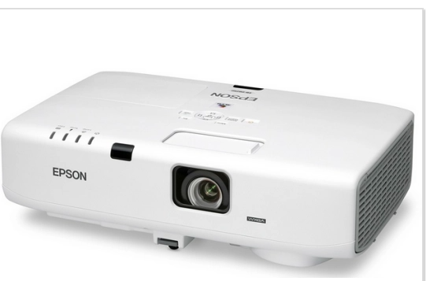 | 经济学院 | 科研
2 | 佳能/canon EOS 90D单反相机 | 传感器类型 CMOS>传感器尺寸 APS画幅更多APS画幅相机> 有效像素 3250万高清级像素最高分辨率 6960×4640 图像分辨率 L（大）：约3230万像素（6960×4640）M（中）：约1540万像素（4800×3200）S1（小1）：约810万像素（3472×2320）S2（小2）：约380万像素（2400×1600）RAW/C-RAW：约3230万像素（6960×4640）90D/18-135mm套机带包镜头类型 伸缩式可伸镜头说明 佳能EF系列镜头（包括EF-S，不包括EF-M镜头）镜头卡口 佳能EF卡口>对焦方式 单次自动对焦，人工智能伺服自动对焦，人工智能自动对焦，手动对焦对焦区域 手动选择：定点自动对焦，单点自动对焦，区域自动对焦，大区域自动对焦自动选择：45点自动对焦对焦辅助方式 内置闪光灯发出短促连续闪光，有效距离约4米以内显示功能显示屏类型 触摸屏显示屏尺寸 3英寸显示屏像素 104万像素液晶屏液晶屏特性 宽屏（3:2）取景器类型 光学快门性能快门类型 电子控制焦平面快门快门速度 取景器拍摄：1/8000至30秒（总快门速度范围，可用范围随拍摄模式各异）、B门、闪光同步速度1/250秒 实时显示拍摄：1/16000至30秒（总快门速度范围，可用范围随拍摄模式各异，1/16000至1/10000秒为设置电子快门时可用），B门，闪光同步速度1/250秒曝光控制曝光补偿 手动：在±5级间以1/2或1/3级为单位调节（取景器拍摄），在±3级间以1/2或1/3级为单位调节（实时显示拍摄/短片拍摄）自动包围曝光：在±3级间以1/2或1/3级为单位调节（可与手动曝光补偿组合使用）测光方式 取景器拍摄：使用约22万像素RGB+红外测光感应器，216分区（18×12）TTL全开光圈测光实时显示拍摄/短片拍摄：使用图像感应器进行实时测光，384分区（24×16）测光白平衡 自动（氛围优先)，自动（白色优先)，预设（日光、阴影，阴天，钨丝灯，白色荧光灯，闪光灯），用户自定义，色温（约2500-10000K）感光度 静止图像拍摄：自动ISO（在ISO 100～25600之间自动设置），在ISO 100～25600之间手动设置（以1/3或1级为单位调节），可扩展至H（相当于ISO 51200）短片拍摄：自动ISO（在ISO 100～12800之间自动设置），在ISO 100～12800之间手动设置（以1/3或1级为单位调节），可扩展至H（相当于ISO 25600）HDR短片：ISO感光度自动设置 场景模式 肖像，风景，微距，运动，日落，夜景肖像，夜景，手持夜景，抗运动模糊拍摄性能短片拍摄 短片格式：MPEG-4 AVC/H.264，可变（平均）比特率自拍功能 支持连拍功能 高速连拍：使用取景器拍摄时最高约10张/秒，使用实时显示拍摄时最高约11张/秒低速连拍：最高约3张/秒连拍（摇摄模式时）：使用取景器拍摄时最高约5.7张/秒，使用实时显示拍摄时最高约4.3张/秒静音连拍：最高约3张/秒录音/音频系统 支持存储参数存储卡类型 SD/SDHC/SDXC卡电池性能 电池类型 电池LP-E6N或LP-E6 续航能力 使用取景器拍摄：室温（23℃）时约1860张，低温（0℃）时约1850张 使用实时显示拍摄：室温（23℃）时约510张，低温（0℃）时约500张 其它参数 产品接口 USB 2.0，Micro-B，HDMI min 无线功能 NFC，WiFi，蓝牙 麦克风/扬声器 支持 | 套 | 1 |  |  |  | 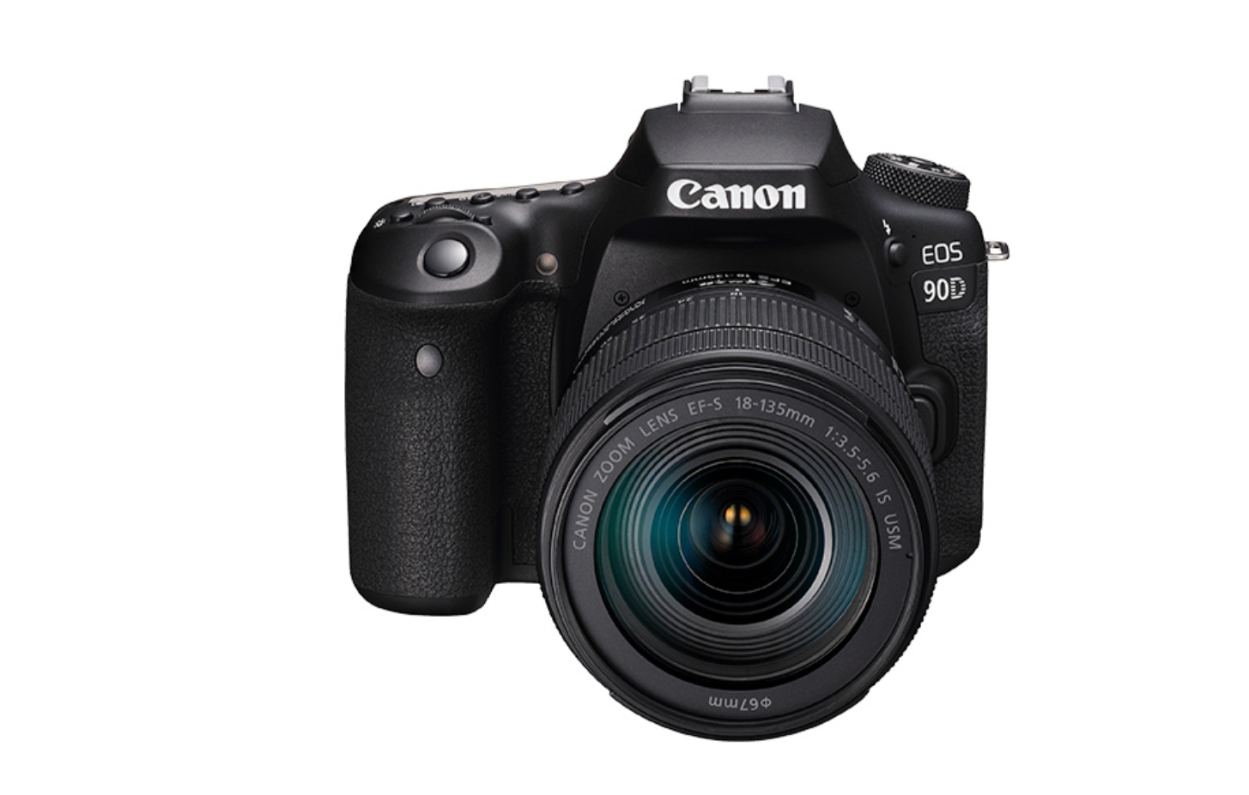 | 经济学院 | 科研
3 | MAXHUBCA75CA 智能会议平板 75 英寸 | 1、技术参数1 ）整机屏幕采用75英寸UHD超高清LCD液晶屏，显示比例16:9，屏幕图像分辨率达3840*2160，色彩度10bit ,可视角度178°，全高清4K系统图标显示（提供国家级第三方认证机构测试报告）2 ) 超薄窄边框设计，整机屏占比≥84%以上，整机最薄处≤26mm， 整机屏幕与屏幕保护层零贴合技术3 ) ★具备硬件低蓝光莱茵国际认证，有效的保护用户的视力，避免蓝光波段对人体视力的危害。（提供莱茵认证并加盖公章）4 ) 色域达到 90%NTSC， 可显示更真实更鲜艳的色；支持≥5种色彩空间选择（提供国家级第三方认证机构测试报告） 5) ★在色彩空间sRGB模式下达到△E≤1.5（提供国家级第三方认证机构测试报告）6) 整机采用3mm AG防眩光玻璃，硬度7级 7) 支持选配国产插拔模块，采用高性能国产芯片与 UOS 操作系统，带来稳定安全的流畅体验（提供国家级第三方认证机构测试报告）8) ★整机内置正面上居中4K、4800W像素及以上高清摄像头，水平视场角≥92°；采用智能取景，保证人物视角；支持声源定位；支持电子云台，无需机械转动部分，可通过程序设置，在摄像机内部控制镜头的视角和变焦；支持WDR功能，过曝环境下自动调整画面亮度。（提供国家级第三方认证机构测试报告）9)内置8个麦克风，8米有效拾音距离，内置独立4核高性能独立DSP，AI降噪+混响抑制，声音清晰通透。（提供国家级第三方认证机构测试报告）10)支持空间感应，内置光线传感器/微波传感器，人体靠近屏幕自动开机唤醒11)接口：I/O接口:≥2路HDMI IN；≥1路 USB 2.0；≥2路USB 3.0；≥1路Type-C；≥1路TOUCH；≥1路AUDIO OUT；≥1路RS232；12)整机具备抗振动、防跌落特性，保证整机运输或使用过程中不易受损13)采用红外触控技术，支持20点或以上触控，支持高精度红外被动笔书写，书写精度可达±1mm。14)触摸屏具有防光干扰功能，能在照度≥100K LUX（勒克司）环境下仍能正常工作。15)支持手机投屏软件操控大屏，小屏控大屏满足近端操控需求（提供国家级第三方认证机构测试报告）16)手机和电脑支持混合投屏展示，最多支持九画面同屏展示，可对每个投屏内容进行独立反向操作，最多可连接32台设备。17)无线传屏视频数据加密，加密方式：AES（CBC模式），128 位，保障数据传输安全18)传屏之后，在屏幕上部中间部分显示工具栏，可以进行基本的操作（具体包括触摸回传控制，勿扰模式，暂停投屏等）（提供国家级第三方认证机构测试报告）19)可通过传屏工具栏暂停投屏功能进行画面冻结暂停，投屏电脑可自主进行其他操作，不影响整机的冻结画面内容显示（提供国家级第三方认证机构测试报告）20)白板内支持mp3、mp4、ppt、pdf、word等多种格式文件窗口化插入，插入后可随意调整其位置、大小，同时支持对窗口化文件重点内容直接截图并以图片格式插入白板中（提供国家级第三方认证机构测试报告）21)支持提笔检测：吸附在整机笔槽上的书写笔，提笔之后，可出现提示窗口，引导用户进入白板、批注或者快捷白板，方便使用，整体操作更加便捷（提供国家级第三方认证机构测试报告）22)在无线投屏状态中，搭配PC模块后无需调用PPT播放软件的批注功能，即可对PPT播放状态下进行连续多页批注，擦除，批注内容与原文件扫码分享保存 23)支持扫码上传移动端设备中文件，会议平板从云端下载文件，可在大板播放展示（提供国家级第三方认证机构测试报告）24)支持用户自定义桌面样式，可基于不同模版快速调整，还可以自定义壁纸和主页快捷应用，最多可添加6个主页面25)提供时钟、会议、连接码、单日程、日程组等组件，可自由编辑桌面内容26)集控管理：支持集控管理平台软件对接，实现集控相关功能，如：远程桌面控制，恢复出厂设置，检查系统更新，开关机，命令行等功能。2、PC模块：1、采用模块化电脑方案，抽拉内置式，PC模块可完全插入整机，保护PC模块不易受灰尘影响。采用40pin接口，实现无单独接线的插拔。2、配置：/CPU Intel® Core i7/内存DDR4 16G /固态硬盘256G（可选）3、I/O接口：≥3路USB3.0；≥1路HDMI输出；≥1路LAN口；≥1路麦克风输入4、采用10代inlel处理器 | 套 | 1 |  |  |  | 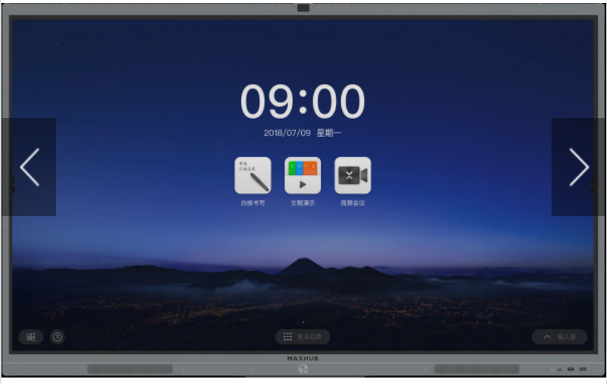 | 经济学院 | 科研
合计 |  |  |  | 3
*备注 |  | 供应商须完全响应采购需求清单及详细参数，须上传营业执照、采购报价单（报价单须注明所供产品品牌、型号及报价，报价包含运费、安装调试、发票税费等费用）、质保和售后服务承诺函等材料，以上材料均需加盖公章，否则竞价无效。

